1
仕様標準 |  |  |  | 名称：TMC17mm標準ブラケット付 コルゲート仕様標準 |  |  |  |  |  | №：I-004

 |  |  |  |  |  |  |  |  |  | ページ：1/5

 | 【目的】
 | TMC17mm標準ブラケット付コルゲートの仕様を標準化する事で、
 | 機能・外観不具合の発生を防止する

 | 【適用範囲】
 | TMC17mm標準ブラケット付コルゲート形状を有する金型

 | 【内容】
参考
 | 《狙い寸法》

 | 別紙(狙い)PDF参照して下さい

参考
 | 《ゲート》

 | トンネルゲート設定時、ゲートカス対策を織り込む事

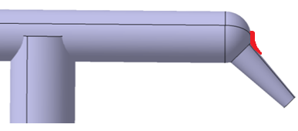
R1～2(ゲートカス対策)
PL

4 |  |  |  |  |  |  |  | 承認 | 審査 |  | 起案
3 |  |  |  |  |  |  |  | 2019-12-09 | 2019-12-09 |  | 2019-12-09
2
1
符号 |  | 改訂内容 |  |  | 改訂日 | 承認 | 作成
【配布先】 |  |  | なし(仕様確認用)
仕様標準は適用範囲が製品形状・金型構造に特化した標準の為、適用可否判断及び詳細不明の際は、上司に確認する事

2
仕様標準 |  | 名称：TMC17mm標準ブラケット付 コルゲート仕様標準 | №：I-004

 |  |  | ページ：2/5
参考
 | 《PL》

 | 【注意】
 | ・PLは製品形状により、固定・可動が逆になる場合有

参考
 | 《EP配置》

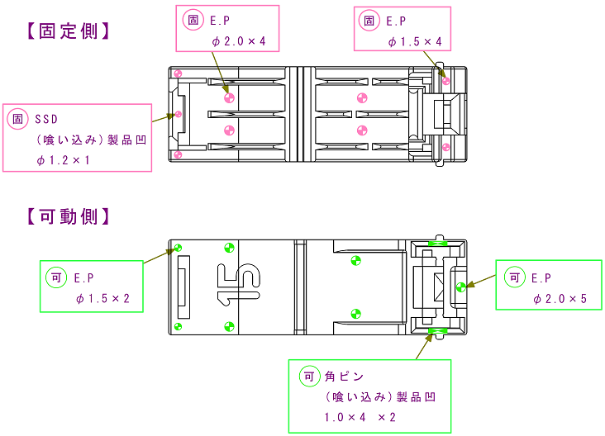

 | 【注意】
 | ・ショートセンサ(SSD)を固定側に設定する際は、事前に加工区確認の事
 | ・固定側にSSDを設定する際、固定EJプレートを戻す方法は型閉め速度に依存し低速の為、
 | SSDリセット異常頻発時は、マグネット磁力を強いものに変更の事

仕様標準は適用範囲が製品形状・金型構造に特化した標準の為、適用可否判断及び詳細不明の際は、上司に確認する事

3
仕様標準 |  | 名称：TMC17mm標準ブラケット付 コルゲート仕様標準 | №：I-004

 |  |  | ページ：3/5
参考
 | 《入れ子割り・ガス抜き》
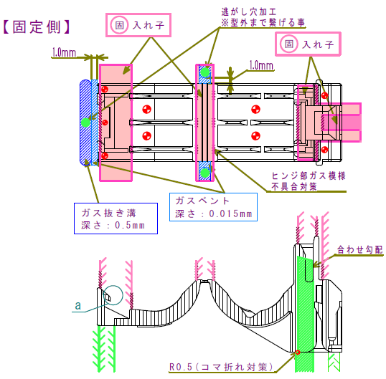
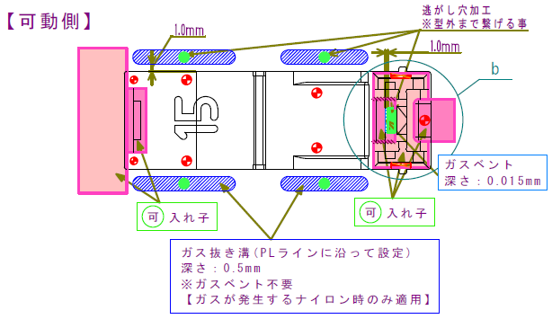
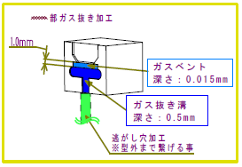

 | 【注意】
 | ・製品形状により、入れ子割りラインは変更する事

仕様標準は適用範囲が製品形状・金型構造に特化した標準の為、適用可否判断及び詳細不明の際は、上司に確認する事

4
仕様標準 |  | 名称：TMC17mm標準ブラケット付 コルゲート仕様標準 | №：I-004

 |  |  | ページ：4/5

 | a部ガス抜き詳細
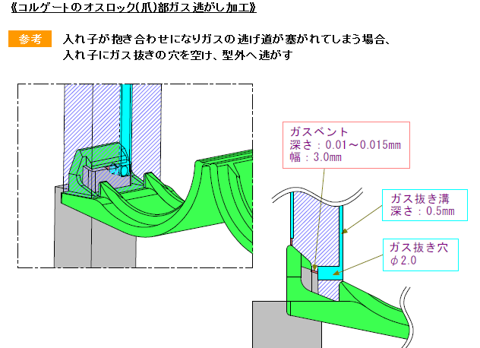

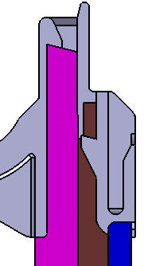
合わせ勾配
R0.5コマ折れ対策
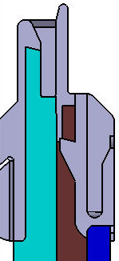
合わせ勾配
R0.5コマ折れ対策
 | b部入れ子割り

・爪部のガス抜き効果は大きいが、
爪部の寸法チューニングや
合わせバリ発生時は、
入れ子作り替えリスクのあるPL
(実績あれば適用可)

・爪部の寸法チューニングや
バリ修正が容易な基本のPL設定


・ガス抜きが考慮された
基本の入れ子割り
一体型入れ子
実績のあるPP増型のみ
適用可(ガス懸念大)
ナイロンは入れ子割り必須
3分割又は4分割入れ子割り
新規・増型とも適用可
(但し、ナイロンは4分割の事)
逃がし穴
逃がし穴

仕様標準は適用範囲が製品形状・金型構造に特化した標準の為、適用可否判断及び詳細不明の際は、上司に確認する事

5
仕様標準 |  | 名称：TMC17mm標準ブラケット付 コルゲート仕様標準 |  | №：I-004

 |  |  |  | ページ：5/5

 | 《その他注意事項》
 | ヒンジ耐寒割れ不具合
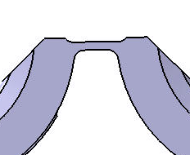
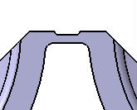
ヒンジ改良形状
ヒンジ旧形状

 | 赤丸部が短く、伸びにくい為、割れやすい |  | 赤丸部が長く、伸びやすい為、割れにくい

 | 【注意】
 | ・ヒンジ部の旧形状製品は、ヒンジ割れ不具合の懸念が大きい為、樹脂の流動方向に磨き加工及び
 | 偏肉狙い指示の事
 | ・成形条件では、樹脂温度を高くし(220℃程度)、保圧時間を短く(1s程度)すると良くなる傾向がある
 | ・旧形状製品は、耐寒条件の見直し(0℃評価)が出来ないかの確認を品証課に確認しておくと良い

 | ロック耐寒割れ不具合
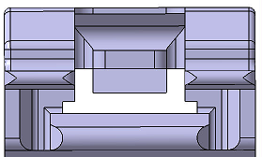
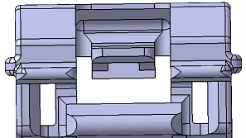
メスロック旧形状
メスロック改良形状

 | 赤丸部が繋がっており、メスロックが |  | 赤丸部がリブ形状になっており
 | 撓みにくい為、割れやすい |  | メスロックが撓みやすく、割れにくい

 | 【注意】
 | ・メスロック部の旧形状製品は、耐寒条件の見直し(0℃評価)が出来ないかの確認を
 | 品証課に確認しておくと良い

仕様標準は適用範囲が製品形状・金型構造に特化した標準の為、適用可否判断及び詳細不明の際は、上司に確認する事

